Info
 |  | Fordelingen mellom offentlig og privat sektor
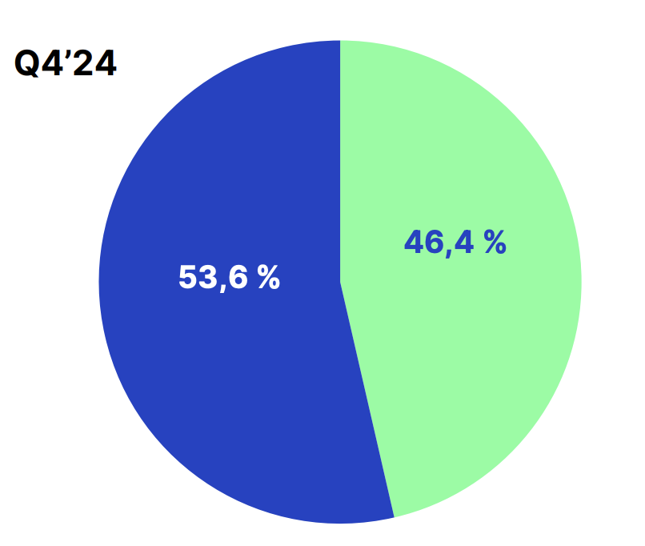

 |  | Blå = privat
 |  | Grønn = Offentling
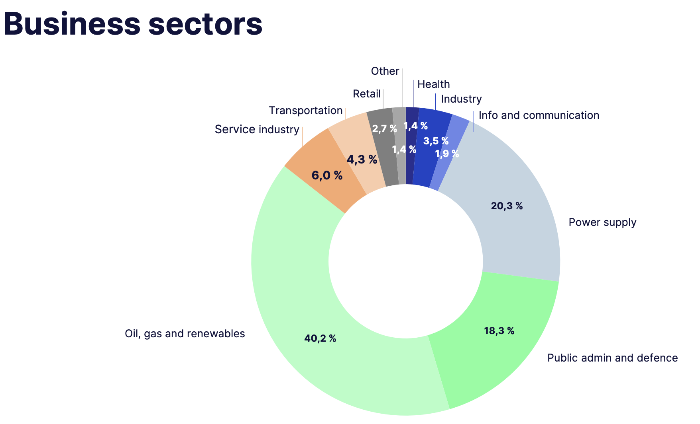

Press releases:

 | De 10 største kundene utgjør 68,8% av inntektene (Q424)

